Лист5
РАБОЧИЙ ТЕХНИЧЕСКИЙ ОТЧЕТ |  |  |  |  | НОМЕР:2020 09 PN 010
 |  |  |  |  | ДАТА: 14.09.2020
Наименование предприятия |  |  |  | OOO "Sergeli-Avtotexxizmat"
Ф.И.О. составившего отчет |  |  |  | Усмонов Дониёр
Номер телефона с кодом города |  |  |  | Раб:+99(878) 147-74-77, Моб:+99 (890) 938-00-30
Модель |  |  | Идентификационный номер автомобиля |  | Пробег | Дата продажи
Ласетти |  |  | XWB5V31BVKA579388 |  | 17326 | 2019-10-21
Обстоятельства при которых обнаружена проблема |  |  |  | Описание проблемы
 |  |  |  | Автомобил олди капот ва том қисимларида лак бўёқ қоламаси қўчомда (Эслатиб ўтаман ушбу автомобил авол хам мурожат қилган фақат унда юк хона қисми қопқоғи лак бўёқ қопламасида хам шу холат кузатилган эди).
А. |  | Автомобиль стоял, двигатель не работал
В. | Автомобиль находился в движении: |  |  | Информация относительно проблемы (Приложить чертеж или фотграфию неисправности)
 |  | При торможении
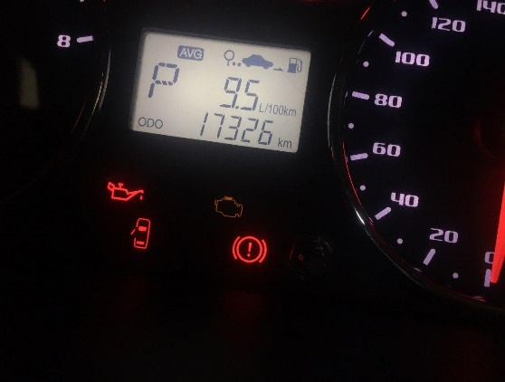
 |  | При переходе от ускорения к накату
 |  | При переключение на задний ход |  | 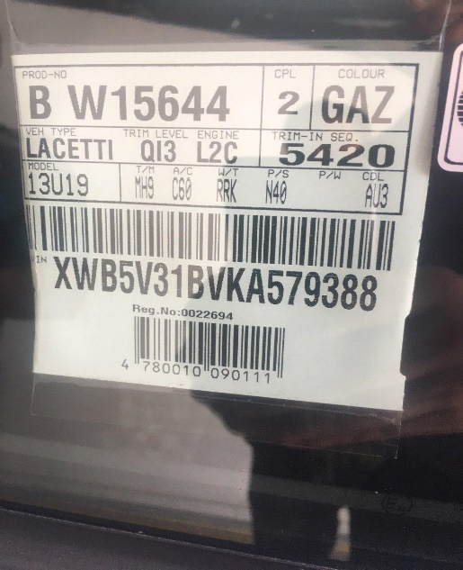
 |  | При повороте
 |  | При ускорении
 |  | При замедлении
 |  | При ______ оборотах в минут
 |  | При любой скорости
 |  | На неровной дороге
 |  | На _____ передаче
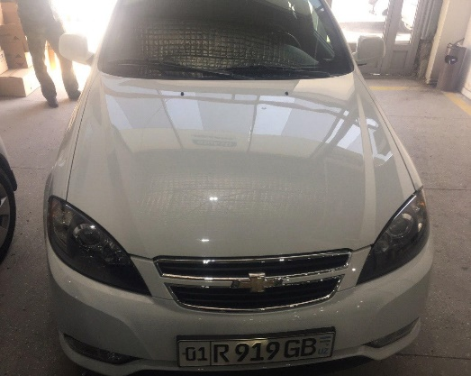
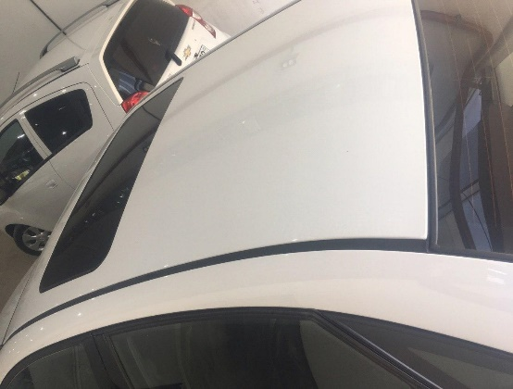

С. | При использовании:
 |  | Тормозов
 |  | При повороте руля
 |  | При выключении сцепления
 |  | Обогревателя / кондиционера
 |  | При работе стеклоочистит / омывателя
 |  | При включении радио / CD проигрыват
 |  | Обогревателя заднего стекла
 |  | Прочее
D. | При работе двигателя:

 |  | При запуске |  |   |  
 |  | При прогреве
 |  | На холотом ходу
 |  | При горячем двигателе
E. | Возникает:
 |  | При ускорении
 |  | При высоких оборотах двигателя
 |  | При большой скорости
 |  | При большой загрузке багажника
F. | Когда случается по времени: |  |  | Информация о проблемной детали
 |  | Всегда |  | Номер детали по каталогу: | -
 |  | Иногда |  | Наименование детали: | Капот ва том
 |  | После _____ км движения |  | Название поставщика: | UzAuto Motors
 |  | После _____ минут езды |  | LOT № детали: | XWB5V31BVKA579388
Действия инженера по гарантии дилерского предприятия |  |  |  | Техник хисбот тузилиди ва Уз Авто Моторсга жўнатилди.

Ответственный Отдел по принятию мер и исследованию проблемы

 |  |  |  | (заполняется со стороны Отдела Гарантии качества АО "UzAvto Motors")

